河北金属件目标价格-基础数据
 |  | 长 | 宽 | 厚 | 冲压力测算
 |  | 283.0 | 83.0 | 2.5 | 82
 |  | 295 | 145 | 2 | 79
序号 | 核价日期 | 物料代码 | 零件号 | 名称 | 图片 | 单件图号 | 零件名称 | 耗用量 | 材质 | 下料尺寸 |  |  | 未税单价 |  | 重量kg |  |  | 材料费 | 加工成本 |  |  |  |  |  | 系数 | 未税目标价 | 供应商 | 未税采购单价 | 是否完成模摊 | 对称件
 |  |  |  |  |  |  |  |  |  | 长mm | 宽mm | 厚mm | 材料 | 废铁 | 毛重 | 净重 | 废铁 |  | 工序 | 模具数量 | 吨位 | 工序费 | 出件数 | 合计 |  |  |  |  |  | 物料代码 | 零件号 | 名称
66 | 2025-03-14 | SLT0002834 |  | 下板(左) |  | SLT0002834 | 下板(左) | 1 | QSET420TM |  |  | 3.0 | 4.87 | 2.35 | 0.688 |  | 0.688 | 1.73 | 落料 | 1(共用) | 80T | 0.05 | 1.0 | 0.05 | 112% | 2.0756 |  |  |  | SLT0002835 |  | 下板(右)
 |  |  |  |  |  |  |  |  |  |  |  |  |  |  |  |  |  |  | 压型 | 1 | 63T | 0.04 | 1.0 | 0.04
 |  |  |  |  |  |  |  |  |  |  |  |  |  |  |  |  |  |  | 冲孔 | 1 | 40T | 0.03 | 1.0 | 0.03
 |  |  |  |  |  |  |  |  |  |  |  |  |  |  |  |  |  | 0.00

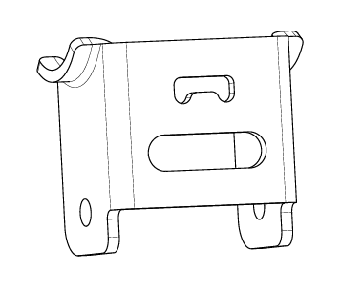
 |  |  |  |  |  | 材料成本合计： |  |  |  |  |  |  |  |  |  |  |  | 1.73 | 加工成本合计： |  |  |  |  | 0.12
66 | 2025-03-14 | SCS0004389 |  | 中改地脚上连接板 |  | SCS0004389 | 中改地脚上连接板 | 1 | SPFH590 |  |  | 4.0 | 4.90 | 2.35 | 0.384 | 0.258 | 0.127 | 1.59 | 落料 | 1.00 | 110T | 0.08 | 1.0 | 0.08 | 112% | 2.1340
 |  |  |  |  |  |  |  |  |  |  |  |  |  |  |  |  |  |  | 冲孔 | 1.00 | 63T | 0.04 | 1.0 | 0.04
 |  |  |  |  |  |  |  |  |  |  |  |  |  |  |  |  |  |  | 压型 | 1 | 80T | 0.05 | 2.0 | 0.03
 |  |  |  |  |  |  |  |  |  |  |  |  |  |  |  |  |  | 0.00 | 成型 | 1 | 250T | 0.18 | 2.0 | 0.09
 |  |  |  |  |  |  |  |  |  |  |  |  |  |  |  |  |  |  | 冲孔 |  | 250T | 0.18 | 2.0 | 0.09

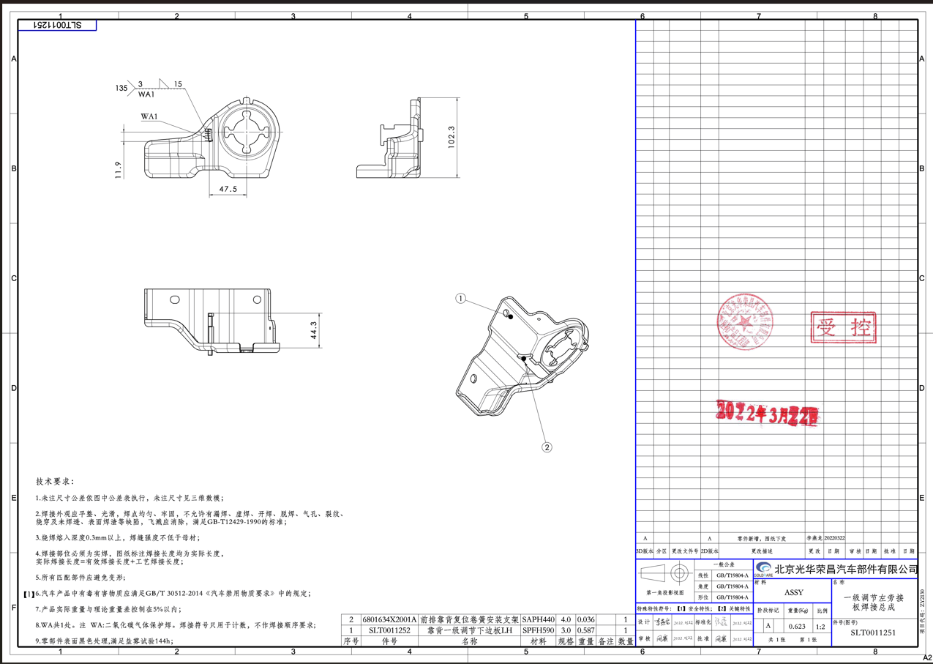
 |  |  |  |  |  | 材料成本合计： |  |  |  |  |  |  |  |  |  |  |  | 1.59 | 加工成本合计： |  |  |  |  | 0.32
66 | 2025-03-14 | SLT0011251 |  | 靠背一级调节下边板LH |  | SLT0011251 | 靠背一级调节下边板LH | 1 | SPFH590 |  |  | 3.0 | 4.90 | 2.35 | 0.937 | 0.587 | 0.350 | 3.77 | 落料 | 1 | 250T | 0.18 | 1.0 | 0.18 | 112% | 5.3579
 |  |  |  |  |  | 6801634X2001A | 前排靠背复位卷簧安装支架 | 1 | SAPH440 |  |  | 4.0 | 4.50 | 2.35 | 0.040 | 0.036 | 0.004 | 0.17 | 压型 | 1 | 250T | 0.18 | 1.0 | 0.18
 |  |  |  |  |  |  |  |  |  |  |  |  |  |  |  |  |  |  | 成型 | 1 | 250T | 0.18 | 1.0 | 0.18
 |  |  |  |  |  |  |  |  |  |  |  |  |  |  |  |  |  | 0.00 | 冲孔 | 1 | 250T | 0.18 | 1.0 | 0.18
 |  |  |  |  |  |  |  |  |  |  |  |  |  |  |  |  |  |  | 冲孔 | 1 | 250T | 0.18 | 1.0 | 0.18
 |  |  |  |  |  |  |  |  |  |  |  |  |  |  |  |  |  |  | 整形 | 1 | 63T | 0.04 | 1.0 | 0.04
 |  |  |  |  |  |  |  |  |  |  |  |  |  |  |  |  |  |  | 焊接 |  | 1.5 | 0.05 | 1.0 | 0.08

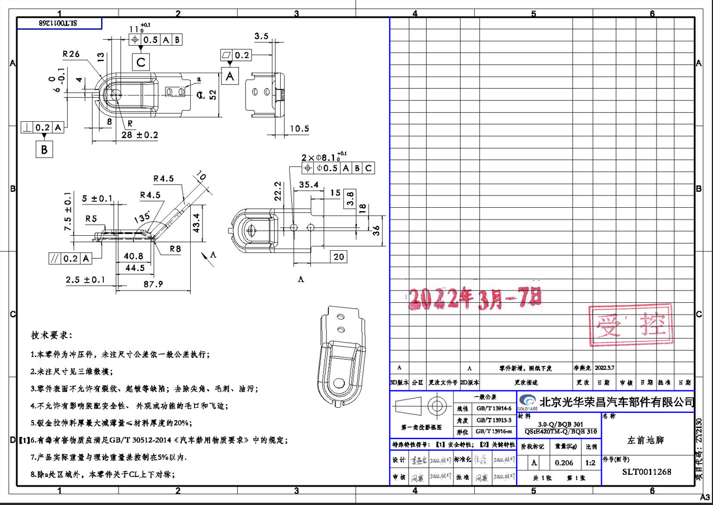
 |  |  |  |  |  | 材料成本合计： |  |  |  |  |  |  |  |  |  |  |  | 3.94 | 加工成本合计： |  |  |  |  | 1.02
66 | 2025-03-14 | SLT0011268 |  | 减震左前地脚 |  | SLT0011268 | 减震左前地脚 | 1 | QSET420TM |  |  | 3.0 | 4.87 | 2.35 | 0.323 | 0.206 | 0.117 | 1.30 | 落料 | 1 | 80T | 0.05 | 1.0 | 0.05 | 112% | 1.8341
 |  |  |  |  |  |  |  |  |  |  |  |  |  |  |  |  |  |  | 液压机 | 1 | 液压机200T | 0.20 | 1.0 | 0.20
 |  |  |  |  |  |  |  |  |  |  |  |  |  |  |  |  |  |  | 成型 | 1 | 80T | 0.05 | 1.0 | 0.05
 |  |  |  |  |  |  |  |  |  |  |  |  |  |  |  |  |  | 0.00 | 冲孔 | 1 | 63T | 0.04 | 1.0 | 0.04

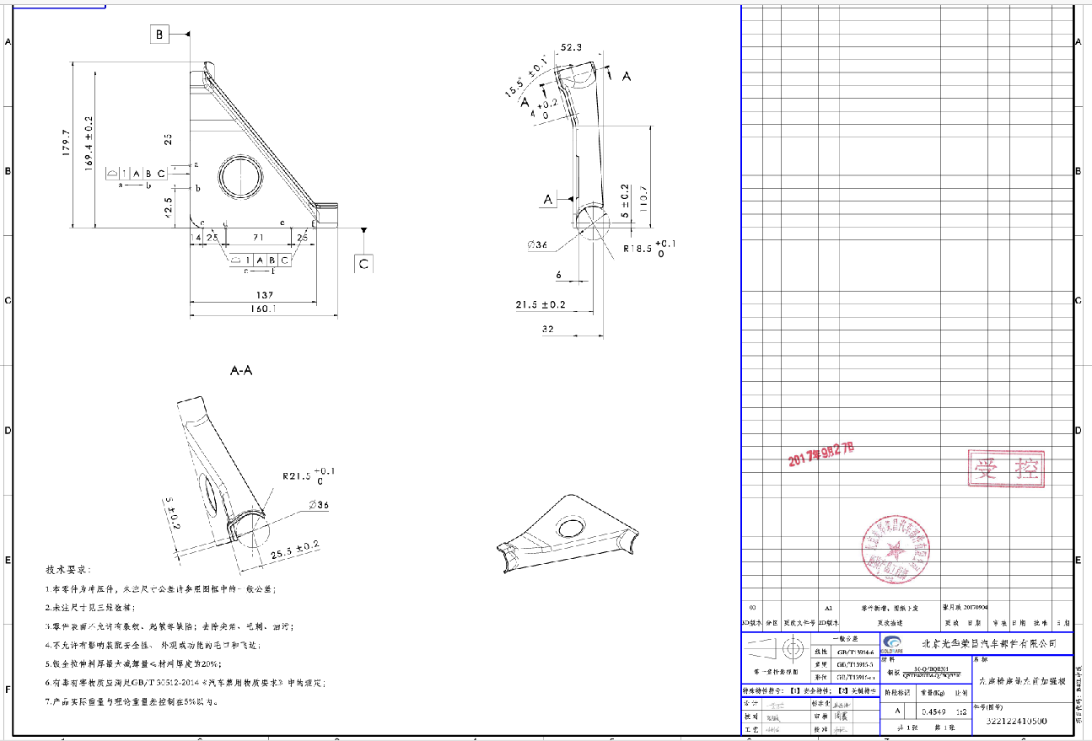
 |  |  |  |  |  | 材料成本合计： |  |  |  |  |  |  |  |  |  |  |  | 1.30 | 加工成本合计： |  |  |  |  | 0.34
66 | 2025-03-14 | SCS0004371 |  | 中改左座椅左加强版 |  | SCS0004371 | 中改左座椅左加强版 | 1 | QSET420TM |  |  | 3.0 | 4.87 | 2.35 | 0.924 | 0.455 | 0.469 | 3.40 | 落料 | 1 | 250T | 0.18 | 1.0 | 0.18 | 112% | 4.6452
 |  |  |  |  |  |  |  |  |  |  |  |  |  |  |  |  |  |  | 成型 | 1 | 250T | 0.18 | 1.0 | 0.18
 |  |  |  |  |  |  |  |  |  |  |  |  |  |  |  |  |  |  | 整形 | 1 | 250T | 0.18 | 1.0 | 0.18
 |  |  |  |  |  |  |  |  |  |  |  |  |  |  |  |  |  | 0.00 | 切边 | 1 | 250T | 0.18 | 1.0 | 0.18
 |  |  |  |  |  |  |  |  |  |  |  |  |  |  |  |  |  |  | 翻孔 | 1 | 40T | 0.03 | 1.0 | 0.03

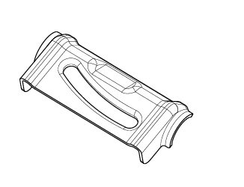
 |  |  |  |  |  | 材料成本合计： |  |  |  |  |  |  |  |  |  |  |  | 3.40 | 加工成本合计： |  |  |  |  | 0.75
66 | 2025-03-14 | SCS0004369 |  | 安全带出口钣金 |  | SCS0004369 | 安全带出口钣金 | 1 | QSET420TM |  |  | 3.0 | 4.87 | 2.35 | 0.381 | 0.293 | 0.088 | 1.65 | 落料 | 1 | 110T | 0.08 | 1.0 | 0.08 | 112% | 2.2433
 |  |  |  |  |  |  |  |  |  |  |  |  |  |  |  |  |  |  | 成型 | 1 | 液压机200T | 0.20 | 1.0 | 0.20
 |  |  |  |  |  |  |  |  |  |  |  |  |  |  |  |  |  |  | 冲孔 | 1 | 63T | 0.04 | 1.0 | 0.04
 |  |  |  |  |  |  |  |  |  |  |  |  |  |  |  |  |  | 0.00 | 翻孔 |  | 63T | 0.04 | 1.0 | 0.04

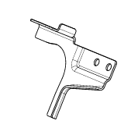
 |  |  |  |  |  | 材料成本合计： |  |  |  |  |  |  |  |  |  |  |  | 1.65 | 加工成本合计： |  |  |  |  | 0.36
66 | 2025-03-14 | SCS0004406 |  | 中改左右侧扣手支架 |  | SCS0004406 | 中改左右侧扣手支架 | 1 | Q235 |  |  | 2.0 | 4.00 | 2.35 | 0.318 | 0.106 | 0.212 | 0.77 | 落料 | 1 | 250T | 0.18 | 2.0 | 0.09 | 112% | 1.2709 |  |  |  | SCS0004407 |  | 中改左右侧扣手支架
 |  |  |  |  |  |  |  |  |  |  |  |  |  |  |  |  |  |  | 成型 | 1 | 250T | 0.18 | 2.0 | 0.09
 |  |  |  |  |  |  |  |  |  |  |  |  |  |  |  |  |  |  | 成型 | 1 | 250T | 0.18 | 2.0 | 0.09
 |  |  |  |  |  |  |  |  |  |  |  |  |  |  |  |  |  | 0.00 | 切断 | 1 | 250T | 0.18 | 2.0 | 0.09

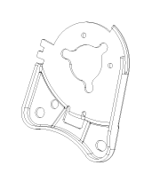
 |  |  |  |  |  | 材料成本合计： |  |  |  |  |  |  |  |  |  |  |  | 0.77 | 加工成本合计： |  |  |  |  | 0.36
66 | 2025-03-14 | SCS0007558 |  | C32B调角器下连接板左 |  | SCS0007558 | C32B调角器下连接板左 | 1 | SAPH440 |  |  | 3.0 | 4.50 | 2.35 | 0.377 | 0.260 | 0.116 | 1.42 | 落料 | 1(共用) | 110T | 0.08 | 1.0 | 0.08 | 112% | 1.8429 |  |  |  | SCS0007557 |  | C32B调角器下连接板右
 |  |  |  |  |  |  |  |  |  |  |  |  |  |  |  |  |  |  | 成型 | 1 | 160T | 0.10 | 1.0 | 0.10
 |  |  |  |  |  |  |  |  |  |  |  |  |  |  |  |  |  |  | 冲孔 | 1 | 80T | 0.05 | 1.0 | 0.05
 |  |  |  |  |  |  |  |  |  |  |  |  |  |  |  |  |  | 0.00

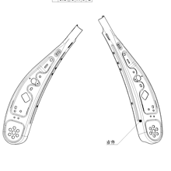
 |  |  |  |  |  | 材料成本合计： |  |  |  |  |  |  |  |  |  |  |  | 1.42 | 加工成本合计： |  |  |  |  | 0.22
66 | 2025-03-14 | SCS0005784 |  | 前排座椅靠背左侧连接板P203 |  | SCS0005784 | 前排座椅靠背左侧连接板P203 | 1 | SAPH440 |  |  | 3.0 | 4.50 | 2.35 | 0.377 | 0.260 | 0.116 | 1.42 | 落料 | 1(共用) | 110T | 0.08 | 1.0 | 0.08 | 112% | 1.8877 |  |  |  | SCS0005786 |  | 前排座椅靠背右侧连接板P203
 |  |  |  |  |  |  |  |  |  |  |  |  |  |  |  |  |  |  | 成型 | 1 | 160T | 0.10 | 1.0 | 0.10
 |  |  |  |  |  |  |  |  |  |  |  |  |  |  |  |  |  |  | 冲孔 | 1 | 80T | 0.05 | 1.0 | 0.05
 |  |  |  |  |  |  |  |  |  |  |  |  |  |  |  |  |  | 0.00 | 压筋 | 1(共用) | 63T | 0.04 | 1.0 | 0.04

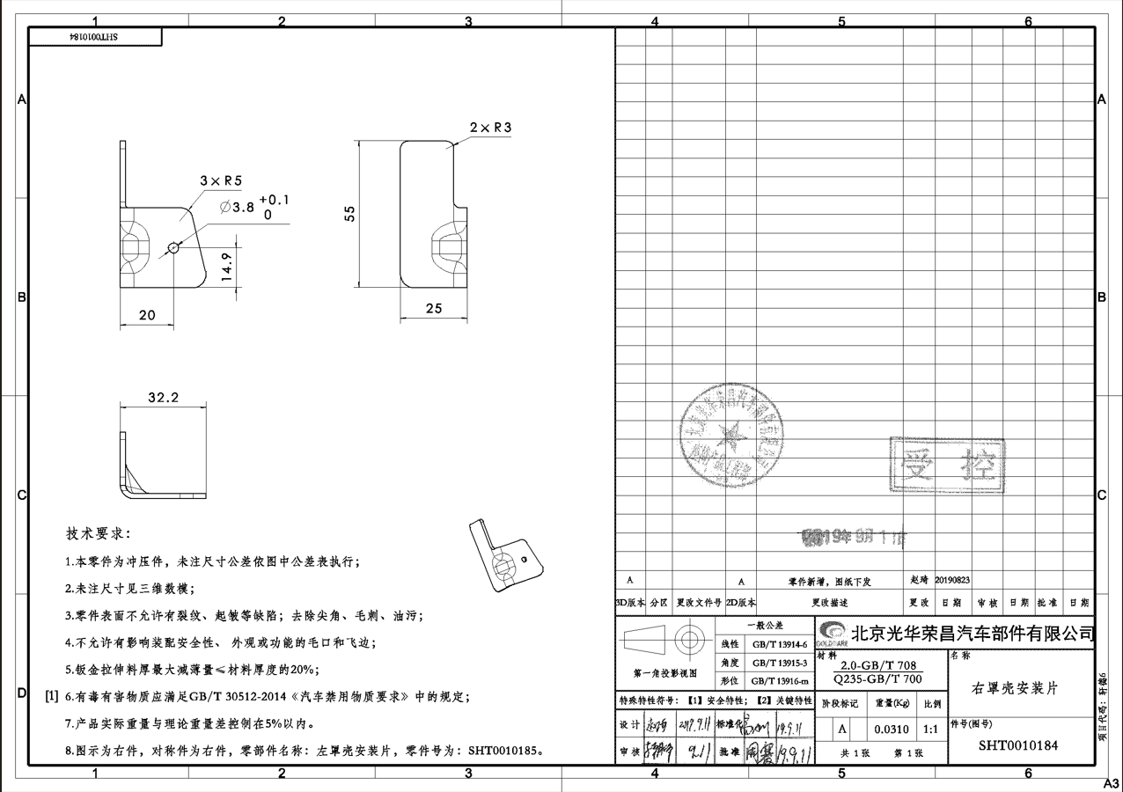
 |  |  |  |  |  | 材料成本合计： |  |  |  |  |  |  |  |  |  |  |  | 1.42 | 加工成本合计： |  |  |  |  | 0.26
66 | 2025-03-14 | SHT0010184 |  | 右罩壳安装片 |  | SHT0010184 | 右罩壳安装片 | 1 | Q235 |  |  | 2.0 | 4.00 | 2.35 | 0.060 | 0.031 | 0.029 | 0.17 | 落料冲孔 | 1(共用) | 63T | 0.04 | 1.0 | 0.04 | 112% | 0.2821 |  |  |  | SHT0010185 |  | 左罩壳安装片
 |  |  |  |  |  |  |  |  |  |  |  |  |  |  |  |  |  |  | 成型 | 1 | 63T | 0.04 | 1.0 | 0.04

 |  |  |  |  |  |  |  |  |  |  |  |  |  |  |  |  |  | 0.00

 |  |  |  |  | 需要厂家新开模具

 |  |  |  |  |  | 材料成本合计： |  |  |  |  |  |  |  |  |  |  |  | 0.17 | 加工成本合计： |  |  |  |  | 0.08

6-钢板采购价格趋势图-2024
2025年钢板采购价格（未税，元/kg)
项 目 | 1月 |  |  |  | 2月 |  |  |  | 年平均单价 | 表黄色为当月未发生物料采购，为趋势图走向明确沿用上个月价格
SPFH590 3.0卷板2024年平均价 | 4.94 | 4.94 | 4.94 | 4.94 | 4.94 | 4.94 | 4.94 | 4.94 | 4.94
SPFH590 3.0卷板2025年 | 4.68 | 4.68 | 4.68 | 4.68 | 4.86 |  |  |  | 4.72
SAPH440 3.0卷板2024年平均价 | 4.53 | 4.53 | 4.53 | 4.53 | 4.53 | 4.53 | 4.53 | 4.53 | 4.53
SAPH440 3.0卷板2025年 | 4.51 | 4.51 | 4.51 | 4.51 | 4.42 |  |  |  | 4.49
ST12 1.0卷板2024年平均价 | 4.65 | 4.65 | 4.65 | 4.65 | 4.65 | 4.65 | 4.65 | 4.65 | 4.65
ST12 1.0卷板2025年 | 4.65 | 4.65 | 4.65 | 4.65 | 4.65 |  |  |  | 4.65
SPCC 3.0卷板 2024年均价 | 4.57 | 4.57 | 4.57 | 4.57 | 4.57 | 4.57 | 4.57 | 4.57 | 4.57
SPCC 3.0卷板 2025年 | 4.57 | 4.57 | 4.57 | 4.57 | 4.57 |  |  |  | 4.57

2025年钢材价格
 | SPFH590 3.0卷板2024年平均价 | SPFH590 3.0卷板2025年 | SAPH440 3.0卷板2024年平均价 | SAPH440 3.0卷板2025年 | ST12 1.0卷板2024年平均价 | ST12 1.0卷板2025年 | SPCC 3.0卷板 2024年均价 | SPCC 3.0卷板 2025年
1月 | 4.94 | 4.68 | 4.53 | 4.51 | 4.65 | 4.65 | 4.57 | 4.57
 | 4.94 | 4.68 | 4.53 | 4.51 | 4.65 | 4.65 | 4.57 | 4.57
 | 4.94 | 4.68 | 4.53 | 4.51 | 4.65 | 4.65 | 4.57 | 4.57
 | 4.94 | 4.68 | 4.53 | 4.51 | 4.65 | 4.65 | 4.57 | 4.57
2月 | 4.94 | 4.86 | 4.53 | 4.42 | 4.65 | 4.65 | 4.57 | 4.57
 | 4.94 |  | 4.53 |  | 4.65 |  | 4.57
 | 4.94 |  | 4.53 |  | 4.65 |  | 4.57
 | 4.94 |  | 4.53 |  | 4.65 |  | 4.57
年平均单价 | 4.94 | 4.72 | 4.53 | 4.49 | 4.65 | 4.65 | 4.57 | 4.57

